EJEMPLO
Evapotranspiración por método de Thornthwaite

Mes | Temperaturas ALTA mensuales (t) | Temperaturas BAJA mensuales (t) | Temperaturas medias mensuales (t) | Indice de calor mensual (i) |  | ETP. Sin corr | N | d | ETP (CM/MES) | ETP (MM/DIA) | ETP (MM/SEMANA) | Ejemplo 1 ajo | Ejemplo 2 Palto | Ejemplo 3 Vid | Ejemplo 4 pdf

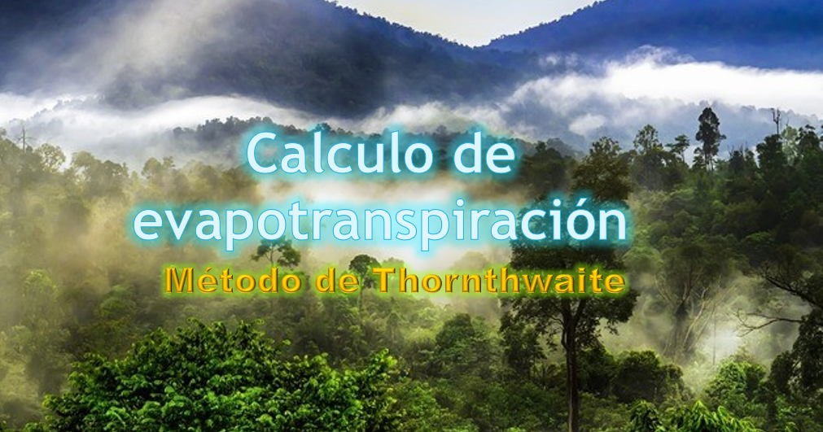
Enero | 31.3 | 12.6 | 21.950 | 9.3905554968 |  | #REF! | 11.1 | 31 | #REF! | #REF! | #REF! | #REF! | #REF! | #REF! | #REF!
Febrero | 30.2 | 12.2 | 21.200 | 8.9090604736 |  | #REF! | 11.5 | 28 | #REF! | #REF! | #REF! | #REF! | #REF! | #REF! | #REF!
Marzo | 29.6 | 11.9 | 20.750 | 8.6243191273 |  | #REF! | 12 | 31 | #REF! | #REF! | #REF! | #REF! | #REF! | #REF! | #REF!
Abril | 23.3 | 7.6 | 15.450 | 5.5181962006 |  | #REF! | 12.6 | 30 | #REF! | #REF! | #REF! | #REF! | #REF! | #REF! | #REF!
Mayo | 17.5 | 4.3 | 10.900 | 3.2540418294 |  | #REF! | 13 | 31 | #REF! | #REF! | #REF! | #REF! | #REF! | #REF! | #REF!
Junio | 13.5 | 4 | 8.750 | 2.3332410344 |  | #REF! | 13.3 | 30 | #REF! | #REF! | #REF! | #REF! | #REF! | #REF! | #REF!
Julio | 13.2 | 4.4 | 8.800 | 2.3534565196 |  | #REF! | 13.2 | 31 | #REF! | #REF! | #REF! | #REF! | #REF! | #REF! | #REF!
Agosto | 15.6 | 6.6 | 11.100 | 3.3448635301 |  | #REF! | 12.8 | 31 | #REF! | #REF! | #REF! | #REF! | #REF! | #REF! | #REF!
Septiembre | 17.1 | 6.6 | 11.850 | 3.6929123153 |  | #REF! | 12.3 | 30 | #REF! | #REF! | #REF! | #REF! | #REF! | #REF! | #REF!
Octubre | 19.4 | 7.5 | 13.450 | 4.4734743541 |  | #REF! | 11.7 | 31 | #REF! | #REF! | #REF! | #REF! | #REF! | #REF! | #REF!
Noviembre | 23.7 | 9.9 | 16.800 | 6.2643738211 |  | #REF! | 11.3 | 30 | #REF! | #REF! | #REF! | #REF! | #REF! | #REF! | #REF!
Diciembre | 28.6 | 11.2 | 19.900 | 8.0951140374 |  | #REF! | 11 | 31 | #REF! | #REF! | #REF! | #REF! | #REF! | #REF! | #REF!
 |  |  |  |  | 1.3431841375
 |  |  | INDICE DE CALOR ANUAL (I) | 66.25360874

 |  |  |  | 1.3431841375

 |  |  | 19

 |  |  | ks | 0.16

Mes | Temperaturas ALTA mensuales (t) | Temperaturas BAJA mensuales (t) | Temperaturas medias mensuales (t) | Latitud | R0 | Rs | eto

Enero | 30.0 | 12.0 | 21.0 | -34 | 17.7 | 12.98 | 6.79
Febrero | 30.0 | 12.0 | 21.0 | -34 | 16.0 | 11.73 | 6.14
Marzo | 27.0 | 10.0 | 18.5 | -34 | 13.5 | 9.29 | 4.55
Abril | 22.0 | 7.0 | 14.5 | -34 | 10.3 | 6.28 | 2.73
Mayo | 17.0 | 6.0 | 11.5 | -34 | 7.8 | 4.23 | 1.67
Junio | 13.0 | 5.0 | 9.0 | -34 | 6.6 | 3.17 | 1.15
Julio | 13.0 | 4.0 | 8.5 | -34 | 7.1 | 3.31 | 1.18
Agosto | 15.0 | 4.0 | 9.5 | -34 | 9.1 | 4.49 | 1.65
Septiembre | 18.0 | 6.0 | 12.0 | -34 | 12.1 | 6.71 | 2.70
Octubre | 21.0 | 8.0 | 14.5 | -34 | 15.0 | 9.14 | 3.98
Noviembre | 25.0 | 9.0 | 17.0 | -34 | 17.1 | 11.28 | 5.30
Diciembre | 29.0 | 12.0 | 20.5 | -34 | 18.1 | 13.11 | 6.78

